Sheet1
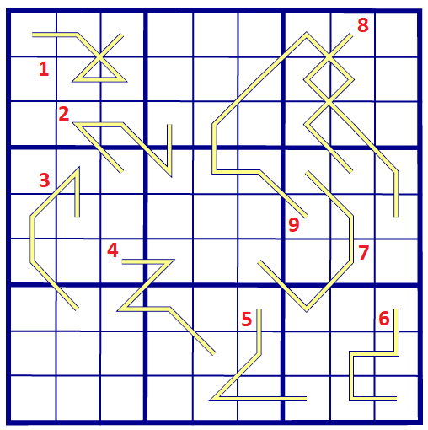
A | E | I | K | N | O | R | S | T
 |  |  |  |  |  |  |  |  |  | 1 | 2 | 3 | 4 | 5 | 6 | 7 | 8 | 9
K | E | T | R | O | A | I | S | N | KAARS
I | S | R | N | K | T | O | E | A | KANIS
O | A | N | S | E | I | R | K | T | KERST
A | N | K | I | R | E | S | T | O | KOKOS
E | T | I | A | S | O | N | R | K | KRANS
R | O | S | T | N | K | E | A | I | KRENT
N | K | O | E | T | S | A | I | R | SNOER
S | R | A | K | I | N | T | O | E | STOEI
T | I | E | O | A | R | K | N | S | TREITEREN

